💡 【必读】使用指南
使用指南
模板亮点介绍
 | 本甘特图模板，通过公式、下拉列表、条件格式等能力的组合配置，提供了更“智能”的方式实现甘特图项目管理。 ⭐️ “智能”生成项目时间条：你只需要输入项目的启动时间、工作量，模板就会自动计算出对应的时间条 ⭐️ “智能”计算每个项目成员的工作总量：通过顶部的「切换人名」，可选择任务Owner并查看对应的工作量 ⭐️ “智能”根据子任务的完成度计算出父级任务的完成进度 | 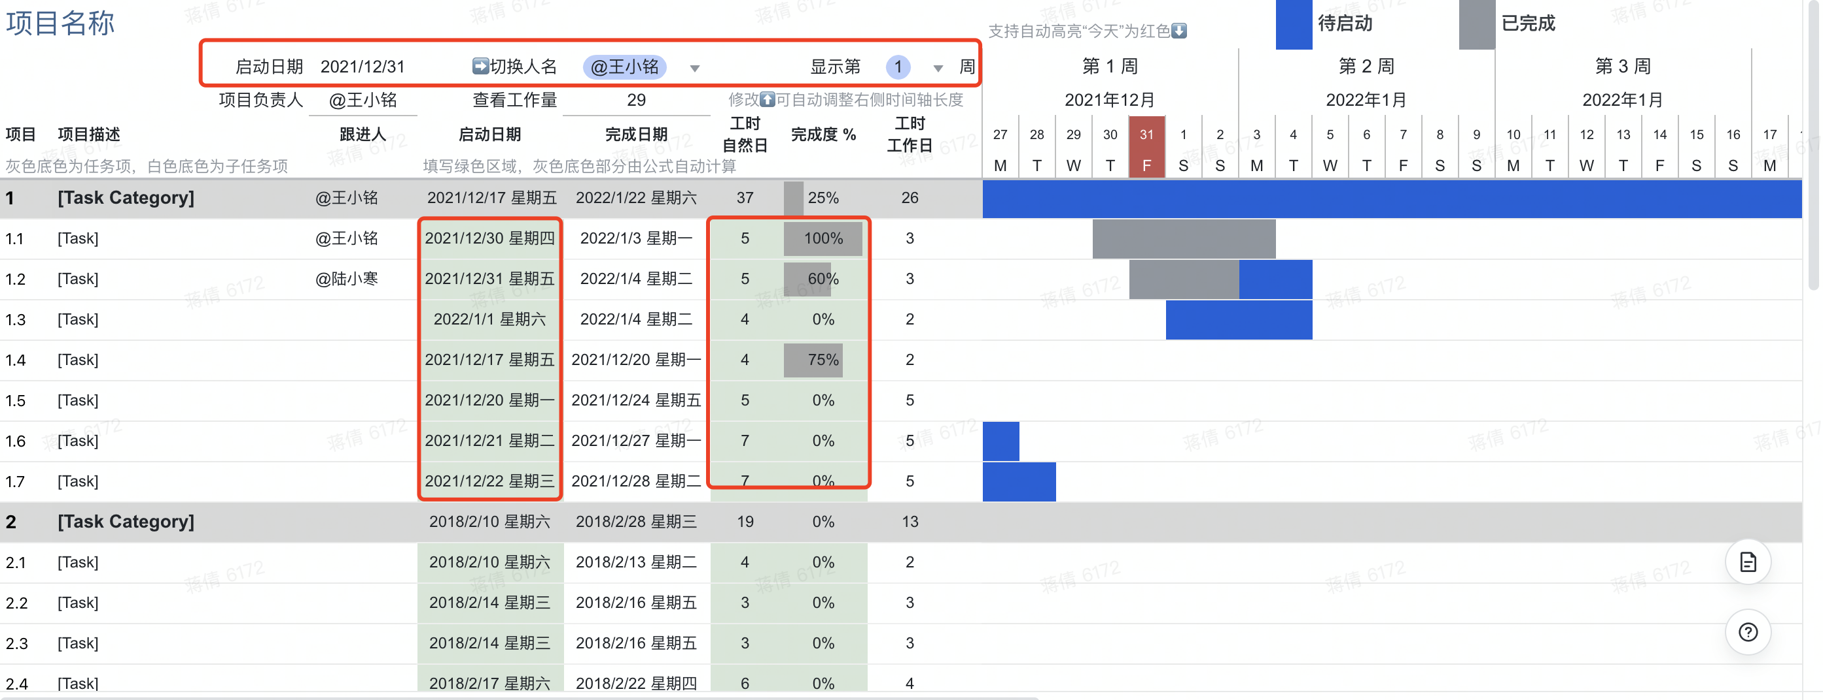

如何正确使用

 | • 创建模版后，可以手动修改项目启动日期（默认基于打开表格时间自动生成项目启动日期），右侧时间表会自动生成 | 点击修改项目启动日期
 | • 点击切换显示周数，可“智能”延长右侧时间条进度，无需手动生成更长的时间轴 | 点击可跳转设置并查看效果
 | • 「切换人名」的下拉列表选项，会根据C列的跟进人信息自动生成
 | • 填写每个任务的工时（自然日），可自动计算出按工作日计算的工时；同时在顶部「下拉列表」切换人名时，可自动在下方生成每个人的工作量信息
 | • 仅需要更新有绿色背景色的区域 | 可填写区域
 | • 灰色底色区域代表父级任务，父级任务的启动时间，会根据子任务自动时间中的最小值自动生成 | 父级任务信息可自动生成
 | • 如果单元格中有显示"#####"，可以将列宽调整到可完整显示内容
 | • 如需增加父任务，请先在任务列表区插入一行，并将父任务行复制后粘贴到新插入的行中
 | • 如需增加子任务，请在子任务范围（除第一行和最末行外的范围）内插入一行，并将上一行信息复制后粘贴到新插入的行中

注意事项
 | ❗️ 请不要轻易在A1:I5 范围内增删行列，否则会影响配置好的公式及条件格式 ❗️ 如果出现表格错乱问题，请通过历史记录恢复到操作前的版本

2023节假日一览表
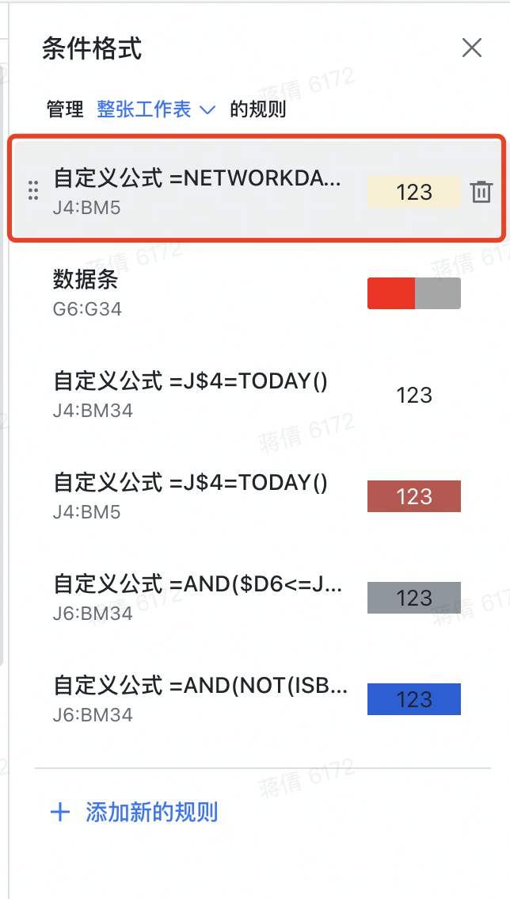
节日 | 放假时间 | 上班时间 | ❗️此页Sheet用于计算2023年度中国大陆地区的假期和调休情况，与甘特图时间轴的调休标识关联，请勿删除❗️
元旦 | 2022-12-31 | 2023-01-28
元旦 | 2023-01-01 | 2023-01-29 | 1. 模板创建者可保护本子表，禁止其他协作者编辑本子表
元旦 | 2023-01-02 | 2023-04-23 | 2. 保护子表后，可隐藏本页
春节 | 2023-01-21 | 2023-05-06 | 3. 如需自行调整假期和调休情况，可自行更新左侧B列和D列的日期；更新后，在“项目甘特图”表中，选择“条件格式”——“管理规则”——“整张工作表”，找到“自定义公式=NETWORKS.INTL……”的规则
春节 | 2023-01-22 | 2023-06-25
春节 | 2023-01-23 | 2023-10-07 | 4. 将公式【 =NETWORKDAYS.INTL(J$4,J$4,1,'2023节假日一览表'!$B$2:$B$32)+COUNTIFS('2023节假日一览表'!$D$2:$D$8,">="&J$4,'2023节假日一览表'!$D$2:$D$8,"<="&J$4)=0 】中的'2023节假日一览表'!$B$2:$B$32及'2023节假日一览表'!$D$2:$D$8范围扩充到与新增范围一致即可
春节 | 2023-01-24 | 2023-10-08
春节 | 2023-01-25
春节 | 2023-01-26
春节 | 2023-01-27
清明节 | 2023-04-05
劳动节 | 2023-04-29
劳动节 | 2023-04-30
劳动节 | 2023-05-01
劳动节 | 2023-05-02
劳动节 | 2023-05-03
端午节 | 2023-06-22
端午节 | 2023-06-23
端午节 | 2023-06-24
中秋节 | 2023-09-29
国庆节 | 2023-09-30
国庆节 | 2023-10-01
国庆节 | 2023-10-02
国庆节 | 2023-10-03
国庆节 | 2023-10-04
国庆节 | 2023-10-05
国庆节 | 2023-10-06

